Figure 3
Figure 3: Generation capacities and power generation of the efficient portfolio under different instruments

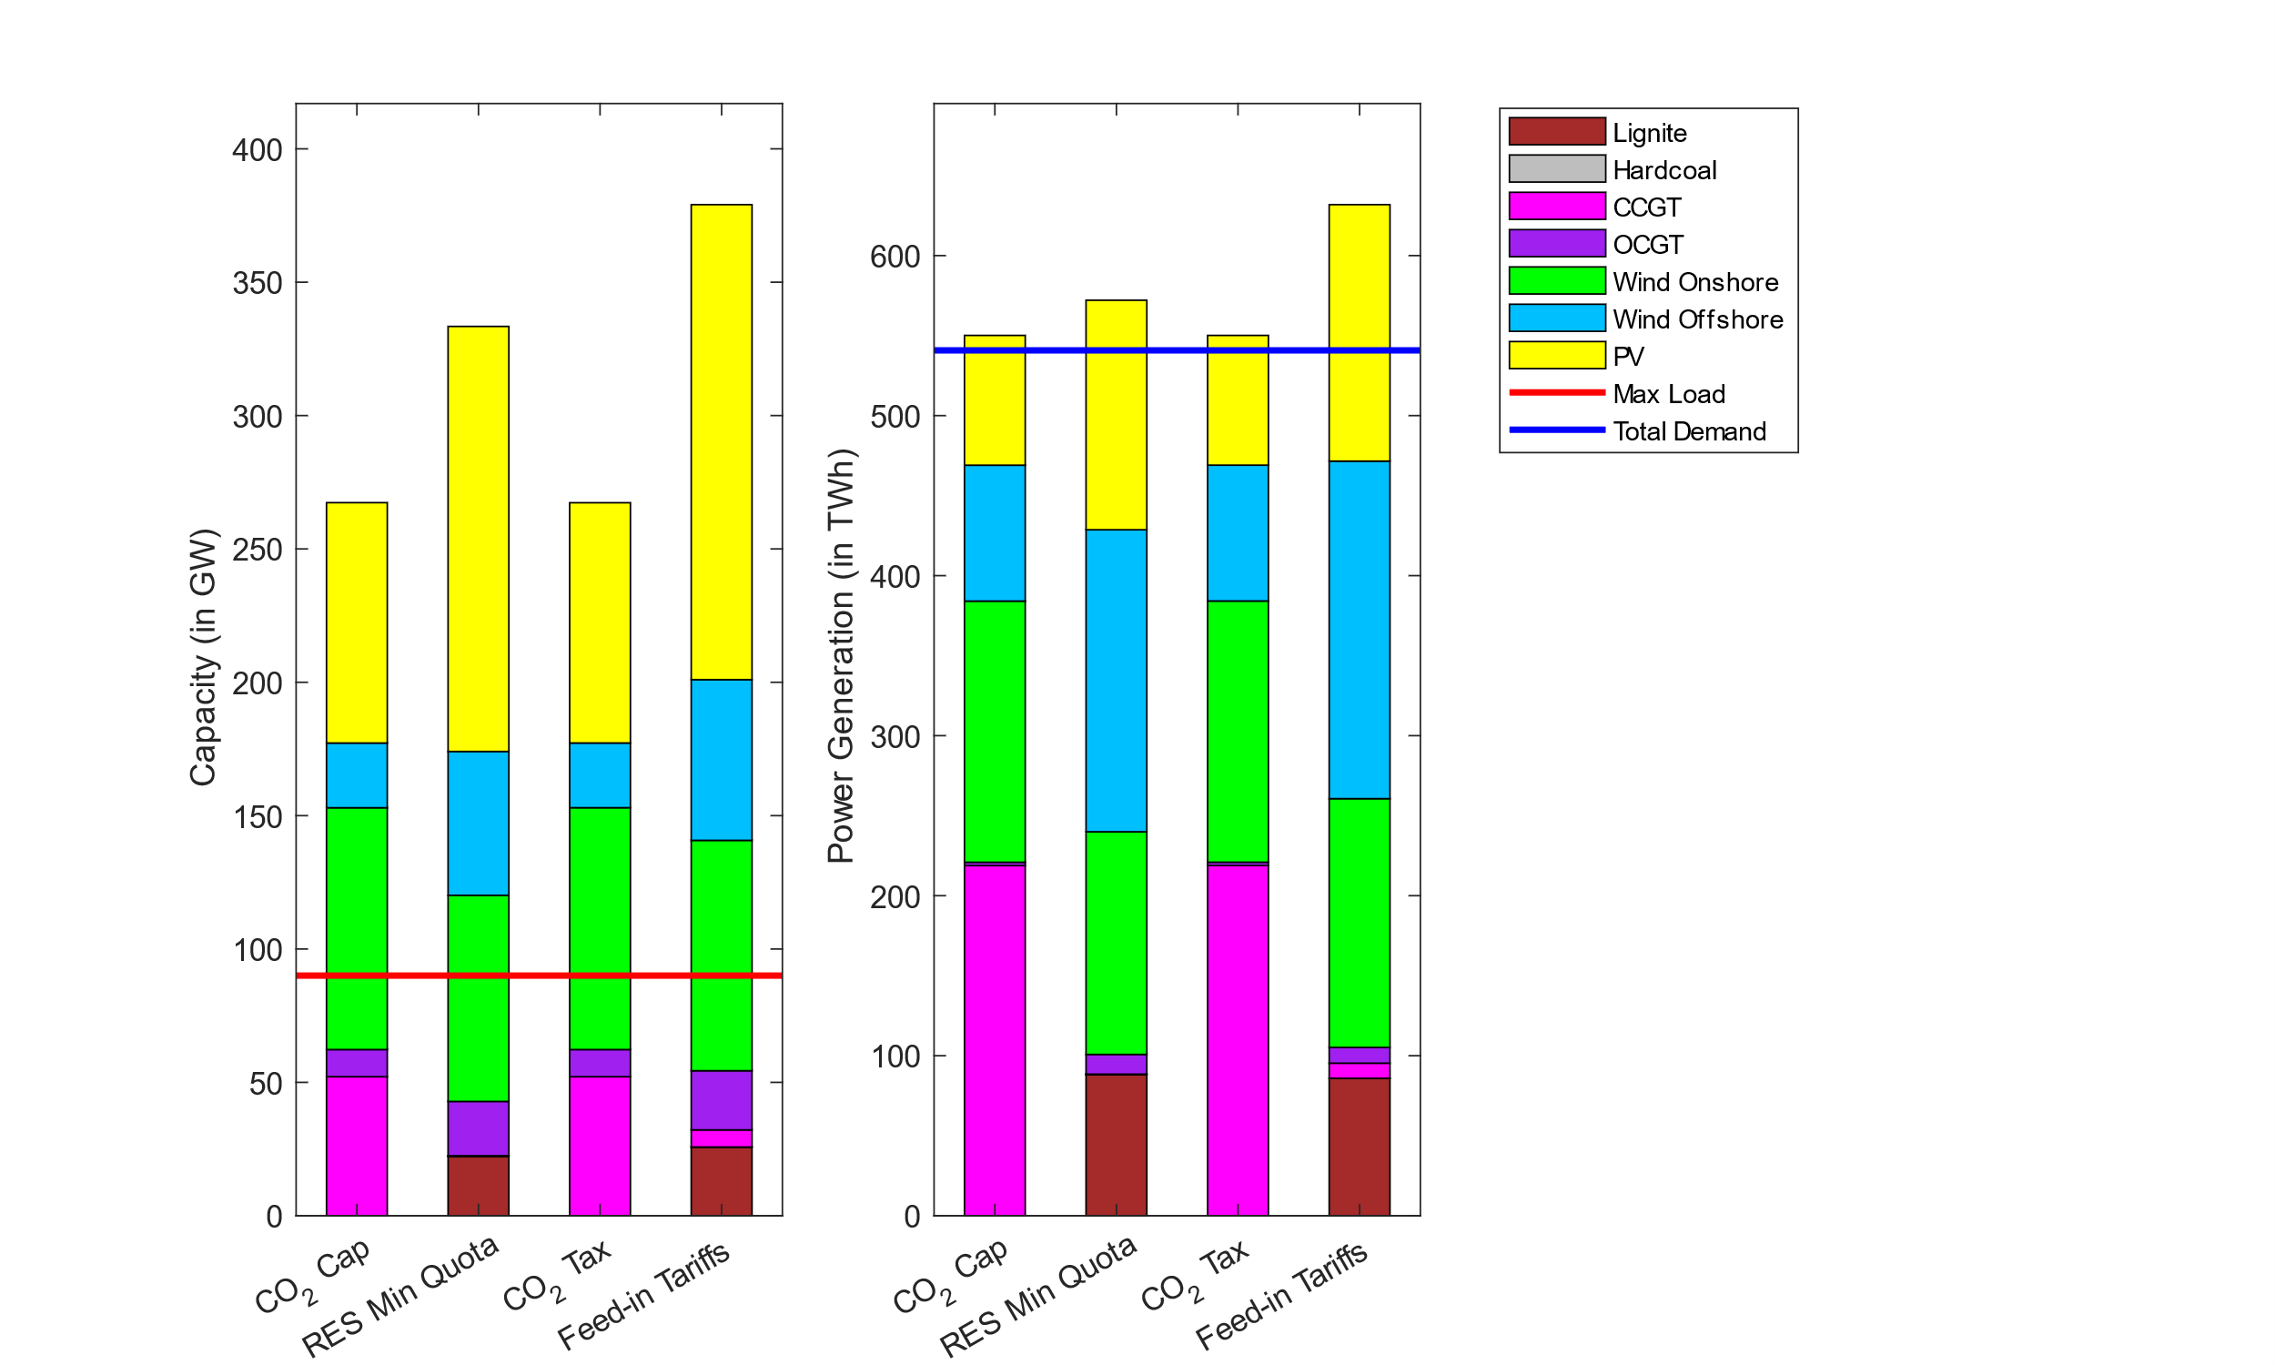

 | Capacity [GW] | Lignite | Coal | CCGT | OCGT | Wind Onshore | Wind Offshore | Solar
 | CO2_Cap | 0 | 0 | 52.123092759 | 10.175332502 | 90.667149229 | 24.260754263 | 90.117406304
 | Min_RES_Quota | 22.28330605 | 0 | 0.20935613459 | 20.351670582 | 77.289829271 | 53.928767564 | 159.35673568
 | CO2_Tax | 0 | 0 | 52.125982727 | 10.1729694 | 90.6875821 | 24.252011742 | 90.077492798
 | FIT | 25.765759243 | 0 | 6.4169716634 | 22.181426258 | 86.3713515 | 60.265434 | 178.08111225

 | Generation [GW] | Lignite | Coal | CCGT | OCGT | Wind Onshore | Wind Offshore | Solar
 | CO2_Cap | 0 | 0 | 218.82129116 | 2.0669361836 | 163.19943128 | 84.91148221 | 81.10978468
 | Min_RES_Quota | 88.225293799 | 0 | 0.25007917083 | 12.323896834 | 139.12046743 | 188.74811302 | 143.42834585
 | CO2_Tax | 0 | 0 | 218.85164211 | 2.0665494592 | 163.23621013 | 84.880883804 | 81.0738607
 | FIT | 85.901465039 | 0 | 9.4320634743 | 9.8322659669 | 155.46706347 | 210.92614317 | 160.2811406

 | Row | Max_Load
 | CO2_Cap | 90.03467675
 | Min_RES_Quota | 90.03467675
 | CO2_Tax | 90.03467675
 | FIT | 90.03467675

 | Row | Total_Demand
 | CO2_Cap | 540.76861482
 | Min_RES_Quota | 540.76861482
 | CO2_Tax | 540.76861482
 | FIT | 540.76861482

Figure 4
Figure 4: Capacity and volume of storage installations in the efficient portfolio under different instruments

Capacity [GW] | LitIon | PHS
CO2_Cap | 6.6798389974 | 13.742490026
Min_RES_Quota | 4.6349898235 | 35.574885253
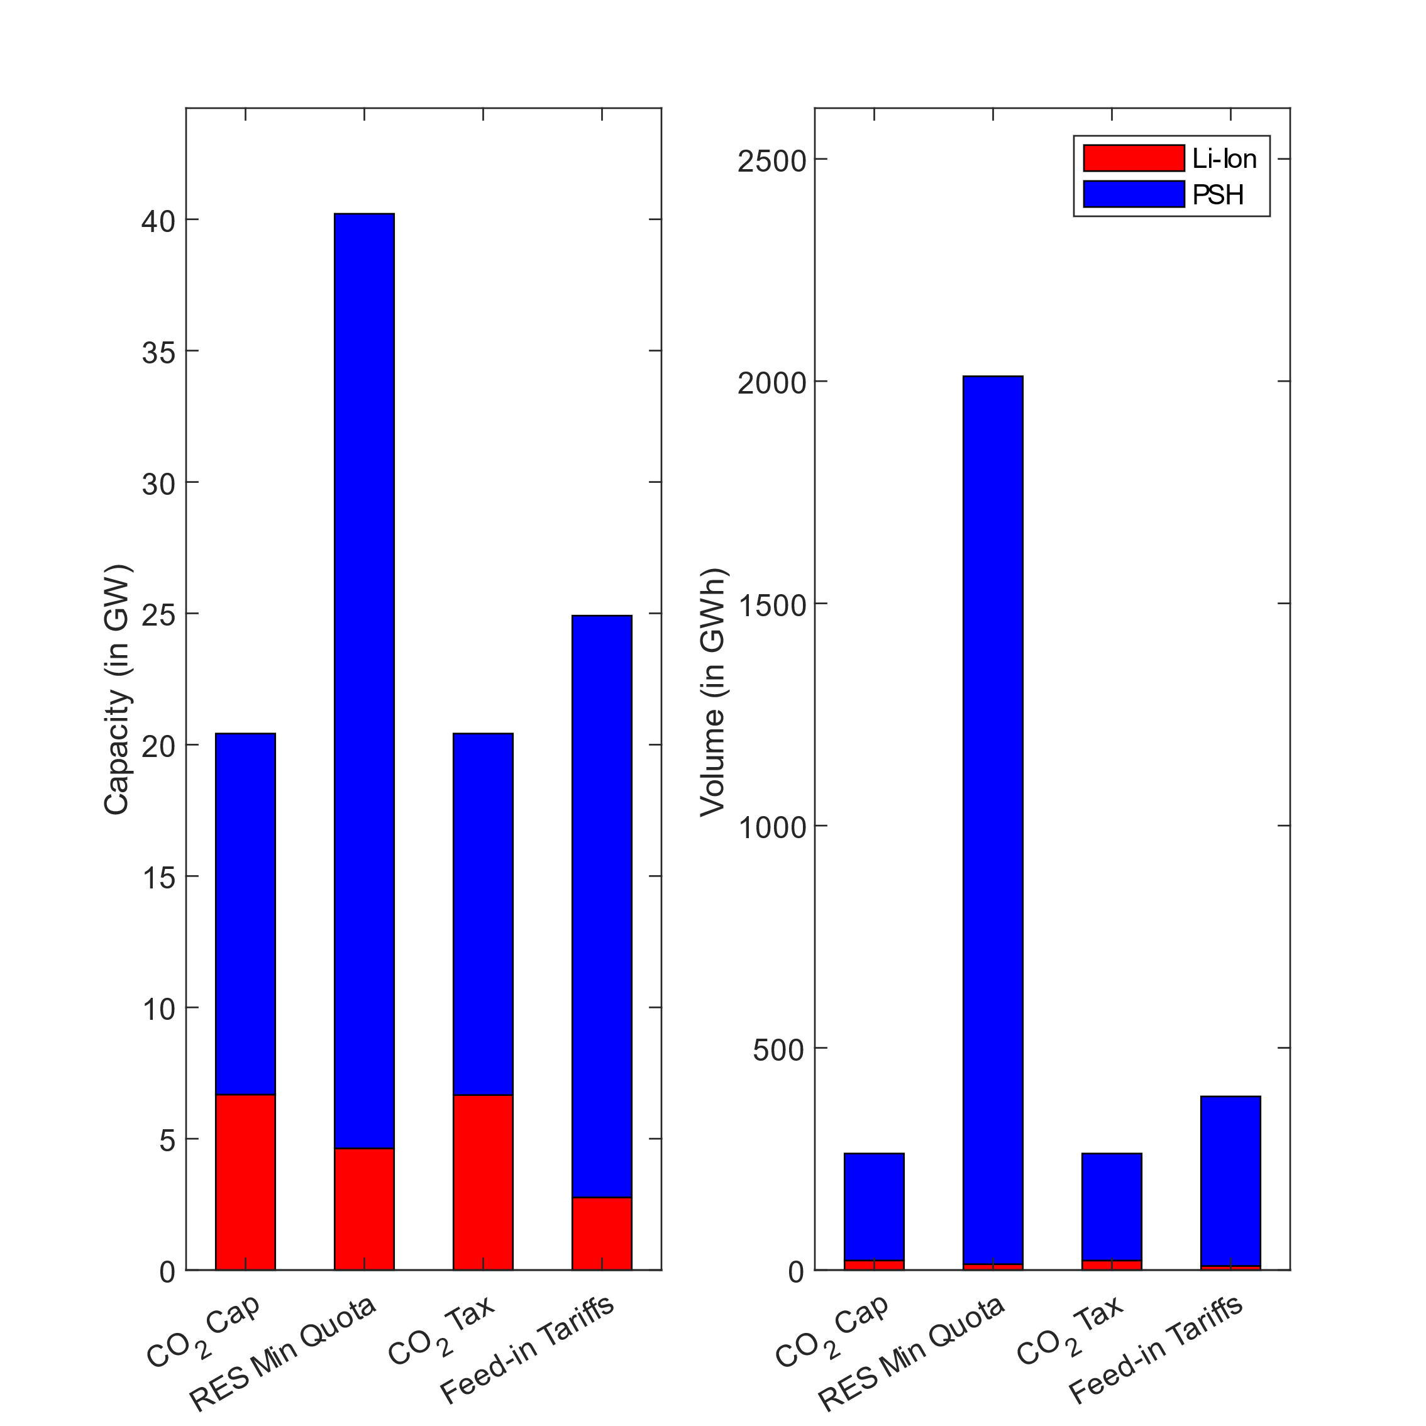
CO2_Tax | 6.662090027 | 13.759838932
FIT | 2.767248123 | 22.14477819

Volume [GWh] | LitIon | PHS
CO2_Cap | 21.560122555 | 240.59692733
Min_RES_Quota | 13.209170608 | 1997.7152581
CO2_Tax | 21.464775187 | 240.67696765
FIT | 9.2436991642 | 381.36487769

Figure 5
Figure 5: Cost structure of the optimal portfolio under different instruments

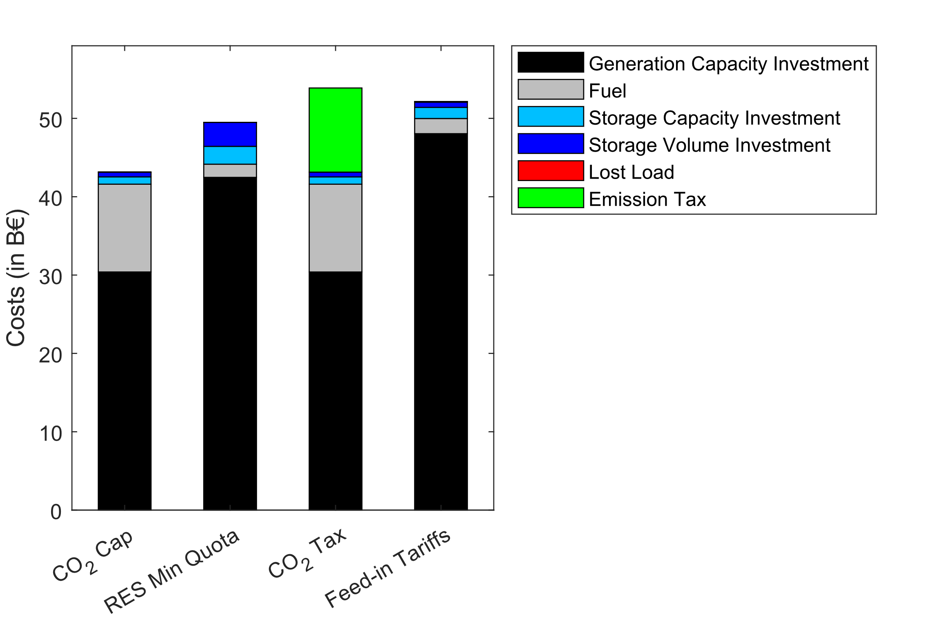
Row | Costs_K_G | Costs_K_S_ch | Costs_V_S | Costs_op_fu_G_C | Costs_op_em_G_C | Costs_VolL
CO2_Cap | 30.394978322 | 0.93016000925 | 0.60875805783 | 11.204738761 | 0 | 0.0030885108776
Min_RES_Quota | 42.468128267 | 2.2810083161 | 3.0588870922 | 1.6810805729 | 0 | 0
CO2_Tax | 30.392160306 | 0.93107181643 | 0.60772660695 | 11.206241471 | 10.73818931 | 0.0030835108271
FIT | 48.047721185 | 1.4187075569 | 0.66485247329 | 1.935242339 | 0 | 0.08348272009

Figure 6
Figure 6: Relative change of carbon emissions for different shocks and instruments: CO2 cap (upper left), RES min quota (upper right), CO2 tax (lower left), and feed-in tariffs (lower right)

 | Row | Total_CO2_Emissions | Pol_Inst | Technologie | Shock
 | 1355555555 | 1503.6 | CO2_Cap | Lignite | -20% | 355555555 | 1 | 3 | CO2_Cap | Lignite-20%
 | 1455555555 | 1503.6 | CO2_Cap | Lignite | -10% | 455555555 | 1 | 4
 | 1535555555 | 1503.6 | CO2_Cap | Gas | -20% | 535555555 | 2 | 3
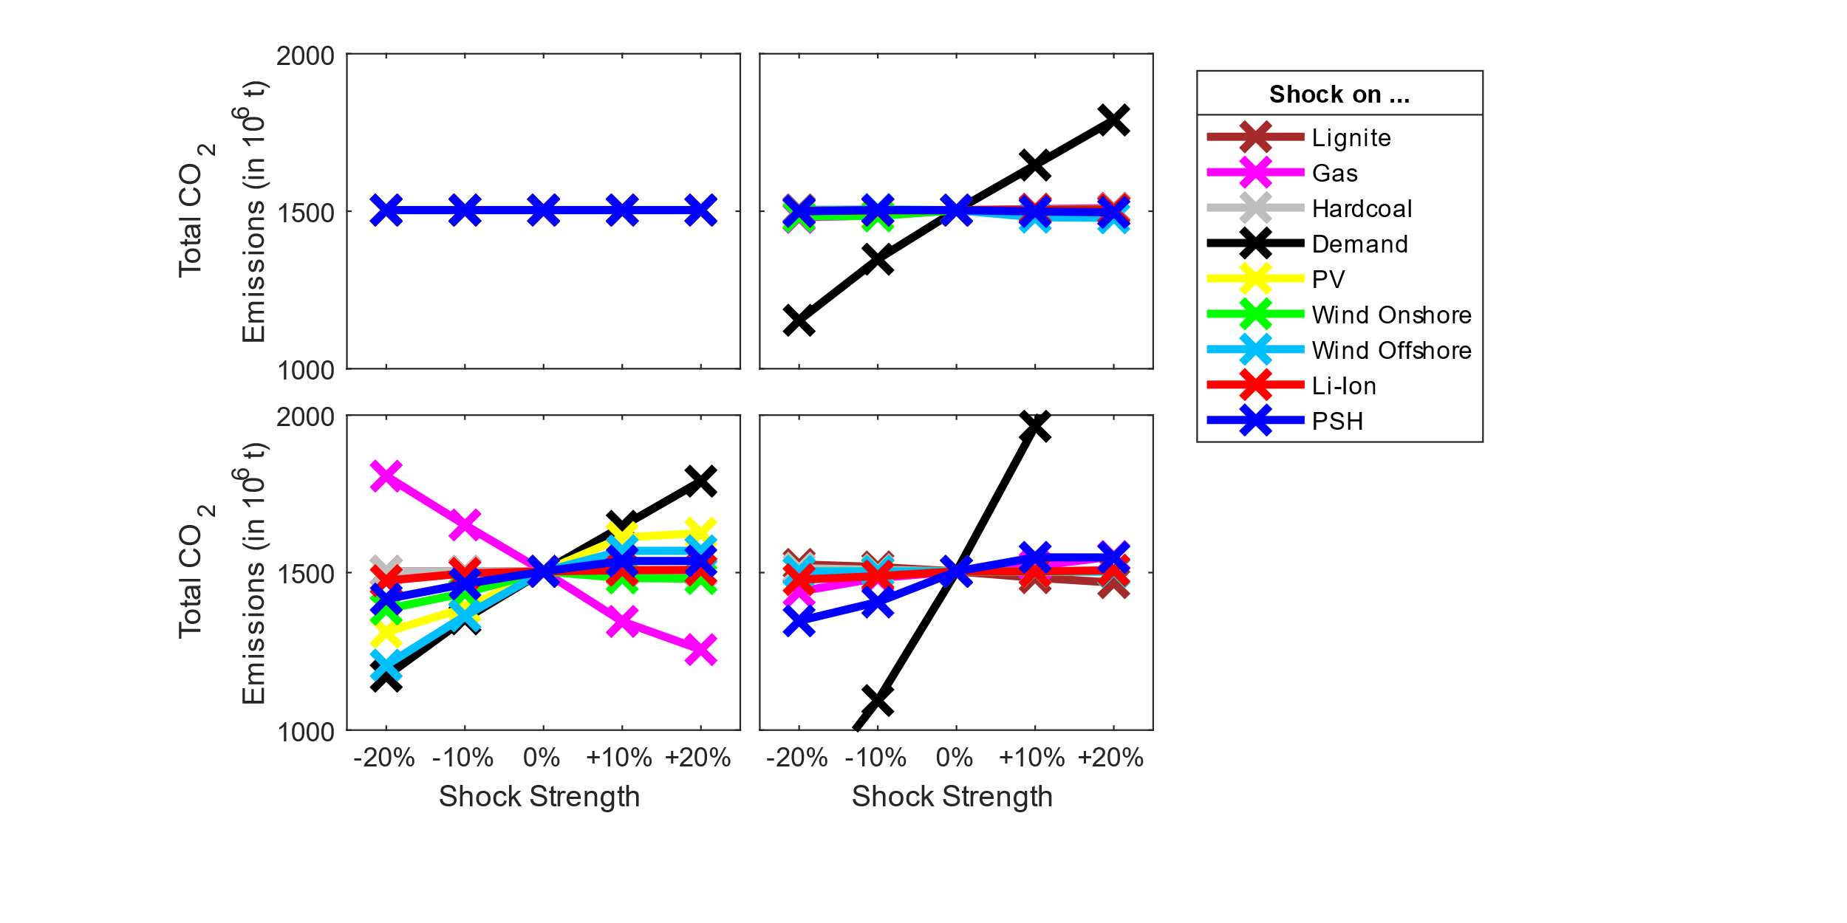
 | 1545555555 | 1503.6 | CO2_Cap | Gas | -10% | 545555555 | 2 | 4
 | 1553555555 | 1503.6 | CO2_Cap | Hardcoal | -20% | 553555555 | 3 | 3
 | 1554555555 | 1503.6 | CO2_Cap | Hardcoal | -10% | 554555555 | 3 | 4
 | 1555355555 | 1503.6 | CO2_Cap | Demand | -20% | 555355555 | 4 | 3
 | 1555455555 | 1503.6 | CO2_Cap | Demand | -10% | 555455555 | 4 | 4
 | 1555535555 | 1503.6 | CO2_Cap | Solar | -20% | 555535555 | 5 | 3
 | 1555545555 | 1503.6 | CO2_Cap | Solar | -10% | 555545555 | 5 | 4
 | 1555553555 | 1503.6 | CO2_Cap | Wind_Onshore | -20% | 555553555 | 6 | 3
 | 1555554555 | 1503.6 | CO2_Cap | Wind_Onshore | -10% | 555554555 | 6 | 4
 | 1555555355 | 1503.6 | CO2_Cap | Wind_Offshore | -20% | 555555355 | 7 | 3
 | 1555555455 | 1503.6 | CO2_Cap | Wind_Offshore | -10% | 555555455 | 7 | 4
 | 1555555535 | 1503.6 | CO2_Cap | Lit_Ion | -20% | 555555535 | 8 | 3
 | 1555555545 | 1503.6 | CO2_Cap | Lit_Ion | -10% | 555555545 | 8 | 4
 | 1555555553 | 1503.6 | CO2_Cap | PSH | -20% | 555555553 | 9 | 3
 | 1555555554 | 1503.6 | CO2_Cap | PSH | -10% | 555555554 | 9 | 4
 | 1555555555 | 1503.6 | CO2_Cap | no | 0% | 555555555 | 0 | #VALUE!
 | 1555555556 | 1503.6 | CO2_Cap | PSH | 10% | 555555556 | 9 | 6
 | 1555555557 | 1503.6 | CO2_Cap | PSH | 20% | 555555557 | 9 | 7
 | 1555555565 | 1503.6 | CO2_Cap | Lit_Ion | 10% | 555555565 | 8 | 6
 | 1555555575 | 1503.6 | CO2_Cap | Lit_Ion | 20% | 555555575 | 8 | 7
 | 1555555655 | 1503.6 | CO2_Cap | Wind_Offshore | 10% | 555555655 | 7 | 6
 | 1555555755 | 1503.6 | CO2_Cap | Wind_Offshore | 20% | 555555755 | 7 | 7
 | 1555556555 | 1503.6 | CO2_Cap | Wind_Onshore | 10% | 555556555 | 6 | 6
 | 1555557555 | 1503.6 | CO2_Cap | Wind_Onshore | 20% | 555557555 | 6 | 7
 | 1555565555 | 1503.6 | CO2_Cap | Solar | 10% | 555565555 | 5 | 6
 | 1555575555 | 1503.6 | CO2_Cap | Solar | 20% | 555575555 | 5 | 7
 | 1555655555 | 1503.6 | CO2_Cap | Demand | 10% | 555655555 | 4 | 6
 | 1555755555 | 1503.6 | CO2_Cap | Demand | 20% | 555755555 | 4 | 7
 | 1556555555 | 1503.6 | CO2_Cap | Hardcoal | 10% | 556555555 | 3 | 6
 | 1557555555 | 1503.6 | CO2_Cap | Hardcoal | 20% | 557555555 | 3 | 7
 | 1565555555 | 1503.6 | CO2_Cap | Gas | 10% | 565555555 | 2 | 6
 | 1575555555 | 1503.6 | CO2_Cap | Gas | 20% | 575555555 | 2 | 7
 | 1655555555 | 1503.6 | CO2_Cap | Lignite | 10% | 655555555 | 1 | 6
 | 1755555555 | 1503.6 | CO2_Cap | Lignite | 20% | 755555555 | 1 | 7
 | 2355555555 | 1504.5579877 | Min_RES_Quota | Lignite | -20% | 355555555 | 1 | 3
 | 2455555555 | 1503.7161124 | Min_RES_Quota | Lignite | -10% | 455555555 | 1 | 4
 | 2535555555 | 1480.4402399 | Min_RES_Quota | Gas | -20% | 535555555 | 2 | 3
 | 2545555555 | 1486.5013274 | Min_RES_Quota | Gas | -10% | 545555555 | 2 | 4
 | 2553555555 | 1495.8168128 | Min_RES_Quota | Hardcoal | -20% | 553555555 | 3 | 3
 | 2554555555 | 1503.266678 | Min_RES_Quota | Hardcoal | -10% | 554555555 | 3 | 4
 | 2555355555 | 1153.6928292 | Min_RES_Quota | Demand | -20% | 555355555 | 4 | 3
 | 2555455555 | 1347.6475056 | Min_RES_Quota | Demand | -10% | 555455555 | 4 | 4
 | 2555535555 | 1485.4406426 | Min_RES_Quota | Solar | -20% | 555535555 | 5 | 3
 | 2555545555 | 1489.025945 | Min_RES_Quota | Solar | -10% | 555545555 | 5 | 4
 | 2555553555 | 1483.8869328 | Min_RES_Quota | Wind_Onshore | -20% | 555553555 | 6 | 3
 | 2555554555 | 1485.0224455 | Min_RES_Quota | Wind_Onshore | -10% | 555554555 | 6 | 4
 | 2555555355 | 1503.0073537 | Min_RES_Quota | Wind_Offshore | -20% | 555555355 | 7 | 3
 | 2555555455 | 1505.5185938 | Min_RES_Quota | Wind_Offshore | -10% | 555555455 | 7 | 4
 | 2555555535 | 1501.0959661 | Min_RES_Quota | Lit_Ion | -20% | 555555535 | 8 | 3
 | 2555555545 | 1502.5924366 | Min_RES_Quota | Lit_Ion | -10% | 555555545 | 8 | 4
 | 2555555553 | 1499.474899 | Min_RES_Quota | PSH | -20% | 555555553 | 9 | 3
 | 2555555554 | 1503.7172106 | Min_RES_Quota | PSH | -10% | 555555554 | 9 | 4
 | 2555555555 | 1503.2693132 | Min_RES_Quota | no | 0% | 555555555 | 0 | #VALUE!
 | 2555555556 | 1499.1391001 | Min_RES_Quota | PSH | 10% | 555555556 | 9 | 6
 | 2555555557 | 1496.2823563 | Min_RES_Quota | PSH | 20% | 555555557 | 9 | 7
 | 2555555565 | 1504.7271692 | Min_RES_Quota | Lit_Ion | 10% | 555555565 | 8 | 6
 | 2555555575 | 1504.8592762 | Min_RES_Quota | Lit_Ion | 20% | 555555575 | 8 | 7
 | 2555555655 | 1480.9113771 | Min_RES_Quota | Wind_Offshore | 10% | 555555655 | 7 | 6
 | 2555555755 | 1478.8110261 | Min_RES_Quota | Wind_Offshore | 20% | 555555755 | 7 | 7
 | 2555556555 | 1505.2292149 | Min_RES_Quota | Wind_Onshore | 10% | 555556555 | 6 | 6
 | 2555557555 | 1506.0608902 | Min_RES_Quota | Wind_Onshore | 20% | 555557555 | 6 | 7
 | 2555565555 | 1503.5839744 | Min_RES_Quota | Solar | 10% | 555565555 | 5 | 6
 | 2555575555 | 1506.6332287 | Min_RES_Quota | Solar | 20% | 555575555 | 5 | 7
 | 2555655555 | 1646.4412037 | Min_RES_Quota | Demand | 10% | 555655555 | 4 | 6
 | 2555755555 | 1789.6121245 | Min_RES_Quota | Demand | 20% | 555755555 | 4 | 7
 | 2556555555 | 1503.2754253 | Min_RES_Quota | Hardcoal | 10% | 556555555 | 3 | 6
 | 2557555555 | 1503.2717838 | Min_RES_Quota | Hardcoal | 20% | 557555555 | 3 | 7
 | 2565555555 | 1506.6993645 | Min_RES_Quota | Gas | 10% | 565555555 | 2 | 6
 | 2575555555 | 1509.3992231 | Min_RES_Quota | Gas | 20% | 575555555 | 2 | 7
 | 2655555555 | 1500.851112 | Min_RES_Quota | Lignite | 10% | 655555555 | 1 | 6
 | 2755555555 | 1494.9076945 | Min_RES_Quota | Lignite | 20% | 755555555 | 1 | 7
 | 3355555555 | 1503.801654 | CO2_Tax | Lignite | -20% | 355555555 | 1 | 3
 | 3455555555 | 1503.801654 | CO2_Tax | Lignite | -10% | 455555555 | 1 | 4
 | 3535555555 | 1806.3633436 | CO2_Tax | Gas | -20% | 535555555 | 2 | 3
 | 3545555555 | 1651.3080172 | CO2_Tax | Gas | -10% | 545555555 | 2 | 4
 | 3553555555 | 1503.801654 | CO2_Tax | Hardcoal | -20% | 553555555 | 3 | 3
 | 3554555555 | 1503.801654 | CO2_Tax | Hardcoal | -10% | 554555555 | 3 | 4
 | 3555355555 | 1171.0808161 | CO2_Tax | Demand | -20% | 555355555 | 4 | 3
 | 3555455555 | 1353.029434 | CO2_Tax | Demand | -10% | 555455555 | 4 | 4
 | 3555535555 | 1310.7868063 | CO2_Tax | Solar | -20% | 555535555 | 5 | 3
 | 3555545555 | 1388.1933164 | CO2_Tax | Solar | -10% | 555545555 | 5 | 4
 | 3555553555 | 1384.0228643 | CO2_Tax | Wind_Onshore | -20% | 555553555 | 6 | 3
 | 3555554555 | 1435.4534617 | CO2_Tax | Wind_Onshore | -10% | 555554555 | 6 | 4
 | 3555555355 | 1206.2009951 | CO2_Tax | Wind_Offshore | -20% | 555555355 | 7 | 3
 | 3555555455 | 1362.4049531 | CO2_Tax | Wind_Offshore | -10% | 555555455 | 7 | 4
 | 3555555535 | 1474.3730623 | CO2_Tax | Lit_Ion | -20% | 555555535 | 8 | 3
 | 3555555545 | 1497.5668425 | CO2_Tax | Lit_Ion | -10% | 555555545 | 8 | 4
 | 3555555553 | 1416.0710781 | CO2_Tax | PSH | -20% | 555555553 | 9 | 3
 | 3555555554 | 1463.8449872 | CO2_Tax | PSH | -10% | 555555554 | 9 | 4
 | 3555555555 | 1503.801654 | CO2_Tax | no | 0% | 555555555 | 0 | #VALUE!
 | 3555555556 | 1536.8034108 | CO2_Tax | PSH | 10% | 555555556 | 9 | 6
 | 3555555557 | 1536.8034108 | CO2_Tax | PSH | 20% | 555555557 | 9 | 7
 | 3555555565 | 1507.4100706 | CO2_Tax | Lit_Ion | 10% | 555555565 | 8 | 6
 | 3555555575 | 1508.5923925 | CO2_Tax | Lit_Ion | 20% | 555555575 | 8 | 7
 | 3555555655 | 1569.1701577 | CO2_Tax | Wind_Offshore | 10% | 555555655 | 7 | 6
 | 3555555755 | 1569.1701577 | CO2_Tax | Wind_Offshore | 20% | 555555755 | 7 | 7
 | 3555556555 | 1482.8085519 | CO2_Tax | Wind_Onshore | 10% | 555556555 | 6 | 6
 | 3555557555 | 1480.7623128 | CO2_Tax | Wind_Onshore | 20% | 555557555 | 6 | 7
 | 3555565555 | 1611.2429335 | CO2_Tax | Solar | 10% | 555565555 | 5 | 6
 | 3555575555 | 1625.2667498 | CO2_Tax | Solar | 20% | 555575555 | 5 | 7
 | 3555655555 | 1647.0208591 | CO2_Tax | Demand | 10% | 555655555 | 4 | 6
 | 3555755555 | 1790.2400643 | CO2_Tax | Demand | 20% | 555755555 | 4 | 7
 | 3556555555 | 1503.801654 | CO2_Tax | Hardcoal | 10% | 556555555 | 3 | 6
 | 3557555555 | 1503.801654 | CO2_Tax | Hardcoal | 20% | 557555555 | 3 | 7
 | 3565555555 | 1344.9837669 | CO2_Tax | Gas | 10% | 565555555 | 2 | 6
 | 3575555555 | 1255.5055596 | CO2_Tax | Gas | 20% | 575555555 | 2 | 7
 | 3655555555 | 1503.801654 | CO2_Tax | Lignite | 10% | 655555555 | 1 | 6
 | 3755555555 | 1503.801654 | CO2_Tax | Lignite | 20% | 755555555 | 1 | 7
 | 4355555555 | 1526.0115907 | FIT | Lignite | -20% | 355555555 | 1 | 3
 | 4455555555 | 1517.9321486 | FIT | Lignite | -10% | 455555555 | 1 | 4
 | 4535555555 | 1440.0382142 | FIT | Gas | -20% | 535555555 | 2 | 3
 | 4545555555 | 1482.9202613 | FIT | Gas | -10% | 545555555 | 2 | 4
 | 4553555555 | 1514.0325659 | FIT | Hardcoal | -20% | 553555555 | 3 | 3
 | 4554555555 | 1508.773968 | FIT | Hardcoal | -10% | 554555555 | 3 | 4
 | 4555355555 | 772.48081504 | FIT | Demand | -20% | 555355555 | 4 | 3
 | 4555455555 | 1093.7825606 | FIT | Demand | -10% | 555455555 | 4 | 4
 | 4555535555 | 1503.6760486 | FIT | Solar | -20% | 555535555 | 5 | 3
 | 4555545555 | 1503.6760486 | FIT | Solar | -10% | 555545555 | 5 | 4
 | 4555553555 | 1503.6760486 | FIT | Wind_Onshore | -20% | 555553555 | 6 | 3
 | 4555554555 | 1503.6760486 | FIT | Wind_Onshore | -10% | 555554555 | 6 | 4
 | 4555555355 | 1503.6760486 | FIT | Wind_Offshore | -20% | 555555355 | 7 | 3
 | 4555555455 | 1503.6760486 | FIT | Wind_Offshore | -10% | 555555455 | 7 | 4
 | 4555555535 | 1477.6181518 | FIT | Lit_Ion | -20% | 555555535 | 8 | 3
 | 4555555545 | 1488.8823758 | FIT | Lit_Ion | -10% | 555555545 | 8 | 4
 | 4555555553 | 1346.7920845 | FIT | PSH | -20% | 555555553 | 9 | 3
 | 4555555554 | 1406.5648152 | FIT | PSH | -10% | 555555554 | 9 | 4
 | 4555555555 | 1503.6760486 | FIT | no | 0% | 555555555 | 0 | #VALUE!
 | 4555555556 | 1548.3349231 | FIT | PSH | 10% | 555555556 | 9 | 6
 | 4555555557 | 1548.1561727 | FIT | PSH | 20% | 555555557 | 9 | 7
 | 4555555565 | 1503.6784585 | FIT | Lit_Ion | 10% | 555555565 | 8 | 6
 | 4555555575 | 1507.5925561 | FIT | Lit_Ion | 20% | 555555575 | 8 | 7
 | 4555555655 | 1503.6760486 | FIT | Wind_Offshore | 10% | 555555655 | 7 | 6
 | 4555555755 | 1503.6760486 | FIT | Wind_Offshore | 20% | 555555755 | 7 | 7
 | 4555556555 | 1503.6760486 | FIT | Wind_Onshore | 10% | 555556555 | 6 | 6
 | 4555557555 | 1503.6760486 | FIT | Wind_Onshore | 20% | 555557555 | 6 | 7
 | 4555565555 | 1503.6760486 | FIT | Solar | 10% | 555565555 | 5 | 6
 | 4555575555 | 1503.6760486 | FIT | Solar | 20% | 555575555 | 5 | 7
 | 4555655555 | 1964.6317522 | FIT | Demand | 10% | 555655555 | 4 | 6
 | 4555755555 | 2507.7373677 | FIT | Demand | 20% | 555755555 | 4 | 7
 | 4556555555 | 1503.6760134 | FIT | Hardcoal | 10% | 556555555 | 3 | 6
 | 4557555555 | 1503.6759982 | FIT | Hardcoal | 20% | 557555555 | 3 | 7
 | 4565555555 | 1521.0415608 | FIT | Gas | 10% | 565555555 | 2 | 6
 | 4575555555 | 1551.0557215 | FIT | Gas | 20% | 575555555 | 2 | 7
 | 4655555555 | 1483.8932654 | FIT | Lignite | 10% | 655555555 | 1 | 6
 | 4755555555 | 1468.0995185 | FIT | Lignite | 20% | 755555555 | 1 | 7

Figure 9-12
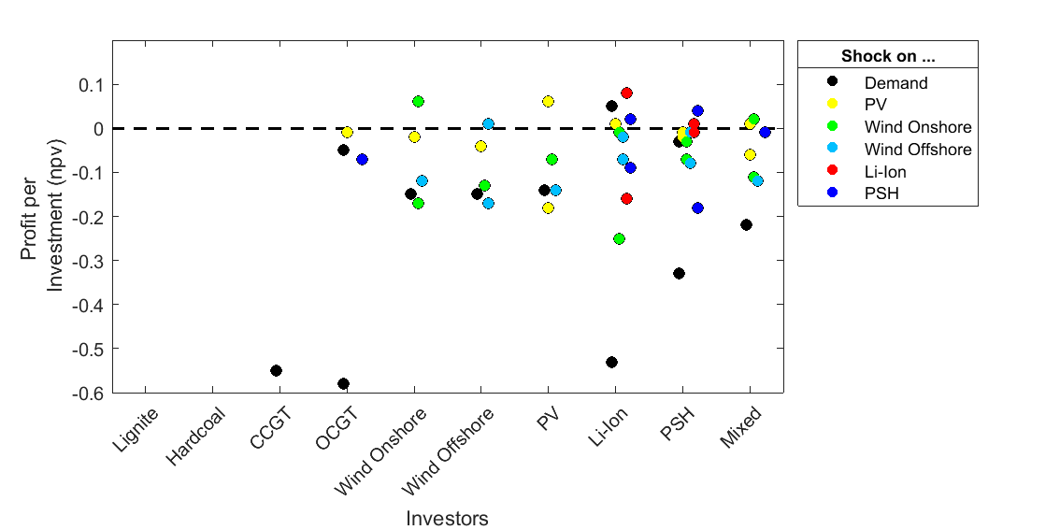
Row | Total_CO2_Emissions | Pol_Inst | Technologie | Shock |  |  |  | Lignite | Hard Coal | CCGT | OCGT | Wind Onshore | Wind Offshore | PV | Li-Ion | PSH | Mixed
1355555555 | 1503.6 | CO2_Cap | Lignite | -20% | 355555555 | 1 | 3 | 0 | 0 | 0 | 0 | 0 | 0 | 0 | 0 | 0 | 0
1535555555 | 1503.6 | CO2_Cap | Gas | -20% | 535555555 | 2 | 3 | 0 | 0 | 0 | 0 | 0 | 0 | 0 | 0 | 0 | 0
1553555555 | 1503.6 | CO2_Cap | Hardcoal | -20% | 553555555 | 3 | 3 | 0 | 0 | 0 | 0 | 0 | 0 | 0 | 0 | 0 | 0
1555355555 | 1503.6 | CO2_Cap | Demand | -20% | 555355555 | 4 | 3 | 0 | 0 | -0.55 | -0.58 | -0.15 | -0.15 | -0.14 | -0.53 | -0.33 | -0.22
1555535555 | 1503.6 | CO2_Cap | Solar | -20% | 555535555 | 5 | 3 | 0 | 0 | 0 | -0.01 | -0.02 | -0.04 | -0.18 | 0.01 | -0.01 | -0.06
1555553555 | 1503.6 | CO2_Cap | Wind_Onshore | -20% | 555553555 | 6 | 3 | 0 | 0 | 0 | 0 | -0.17 | -0.13 | -0.07 | -0.25 | -0.03 | -0.11
1555555355 | 1503.6 | CO2_Cap | Wind_Offshore | -20% | 555555355 | 7 | 3 | 0 | 0 | 0 | 0 | -0.12 | -0.17 | -0.14 | -0.07 | -0.08 | -0.12
1555555535 | 1503.6 | CO2_Cap | Lit_Ion | -20% | 555555535 | 8 | 3 | 0 | 0 | 0 | 0 | 0 | 0 | 0 | -0.16 | -0.01 | 0
1555555553 | 1503.6 | CO2_Cap | PSH | -20% | 555555553 | 9 | 3 | 0 | 0 | 0 | -0.07 | 0 | 0 | 0 | -0.09 | -0.18 | -0.01
1555555557 | 1503.6 | CO2_Cap | PSH | 20% | 555555557 | 9 | 7 | 0 | 0 | 0 | 0 | 0 | 0 | 0 | 0.02 | 0.04 | 0
1555555575 | 1503.6 | CO2_Cap | Lit_Ion | 20% | 555555575 | 8 | 7 | 0 | 0 | 0 | 0 | 0 | 0 | 0 | 0.08 | 0.01 | 0
1555555755 | 1503.6 | CO2_Cap | Wind_Offshore | 20% | 555555755 | 7 | 7 | 0 | 0 | 0 | 0 | 0 | 0.01 | 0 | -0.02 | -0.01 | 0
1555557555 | 1503.6 | CO2_Cap | Wind_Onshore | 20% | 555557555 | 6 | 7 | 0 | 0 | 0 | 0 | 0.06 | 0 | 0 | -0.01 | -0.07 | 0.02
1555575555 | 1503.6 | CO2_Cap | Solar | 20% | 555575555 | 5 | 7 | 0 | 0 | 0 | 0 | 0 | 0 | 0.06 | 0 | -0.02 | 0.01
1555755555 | 1503.6 | CO2_Cap | Demand | 20% | 555755555 | 4 | 7 | 0 | 0 | 0 | -0.05 | 0 | 0 | 0 | 0.05 | -0.03 | 0
1557555555 | 1503.6 | CO2_Cap | Hardcoal | 20% | 557555555 | 3 | 7 | 0 | 0 | 0 | 0 | 0 | 0 | 0 | 0 | 0 | 0
1575555555 | 1503.6 | CO2_Cap | Gas | 20% | 575555555 | 2 | 7 | 0 | 0 | 0 | 0 | 0 | 0 | 0 | 0 | 0 | 0
1755555555 | 1503.6 | CO2_Cap | Lignite | 20% | 755555555 | 1 | 7 | 0 | 0 | 0 | 0 | 0 | 0 | 0 | 0 | 0 | 0

